VOVANMINHTRI
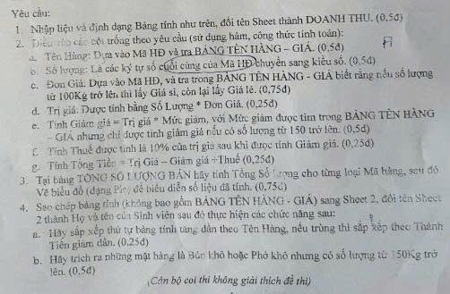
Võ Văn Minh Trí
BẢNG THỐNG KÊ TÌNH HÌNH BÁN HÀN 2024
STT | Ngày | Mã HĐ | Tên hàng | Số lượng(Kg) | Đơn giá | Trị giá | Thuế | Giảm giá | Tổng tiền
1 | 16/02/24 | BK100 | Bún khô | 100 | 20000 | 2000000 | 200000 | 0 | 2200000
2 | 21/03/24 | HT035 | Hủ tiếu | 35 | 30000 | 1050000 | 105000 | 0 | 1155000
3 | 28/02/24 | PK150 | Phở khô | 150 | 30000 | 4500000 | 441000 | 90000 | 4851000
4 | 15/09/24 | HT040 | Hủ tiếu | 40 | 30000 | 1200000 | 120000 | 0 | 1320000
5 | 25/11/24 | BK300 | Bún khô | 300 | 20000 | 6000000 | 570000 | 300000 | 6270000
6 | 30/11/24 | HT100 | Hủ tiếu | 100 | 25000 | 2500000 | 250000 | 0 | 2750000
7 | 2024-01-12 | PK150 | Phở khô | 150 | 30000 | 4500000 | 441000 | 90000 | 4851000
8 | 2024-02-12 | HT150 | Hủ tiếu | 150 | 25000 | 3750000 | 363750 | 112500 | 4001250
9 | 2024-03-12 | BK180 | Bún khô | 180 | 20000 | 3600000 | 342000 | 180000 | 3762000
10 | 2024-04-12 | PK150 | Phở khô | 150 | 30000 | 4500000 | 441000 | 90000 | 4851000

 | BẢNG TÊN HÀNG - GIÁ |  |  |  |  | TỔNG SỐ LƯỢNG BÁN
 | Mã hàng | Tên hàng | Giá sỉ | Giá lẻ | Mức giảm | MÃ HÀNG | BK | HT | PK
 | BK | Bún khô | 20000 | 24000 | 5% | Số lượng | 580 | 325 | 450
 | HT | Hủ tiếu | 25000 | 30000 | 3%
 | PK | Phở khô | 30000 | 35000 | 2%

